SOMMAIRE
TYPOLOGIE DU SURENDETTEMENT DES MÉNAGES
2025

RÉGION AUVERGNE-RHÔNE-ALPES

CARTES ET DONNÉES RÉGIONALES ET DÉPARTEMENTALES |  |  | [Titres cliquables ò pour accès aux onglets du classeur]
¾ | RAPPEL DES DONNÉES FRANCE | } | Données France

¾ | CARTOGRAPHIE RÉGIONALE ET DÉPARTEMENTALE | } | Indicateurs de surendettement

¾ | TABLEAUX RÉGIONAUX ET DÉPARTEMENTAUX | } | Caractéristiques des ménages surendettés
 |  | } | Ménages surendettés et effacements de dettes

DONNÉES RÉGIONALES ET DÉPARTEMENTALES DÉTAILLÉES
SUR LES CARACTÉRISTIQUES DE L’ENDETTEMENT
¾ | DETTES PAR TYPE | } | AUVERGNE-RHÔNE-ALPES
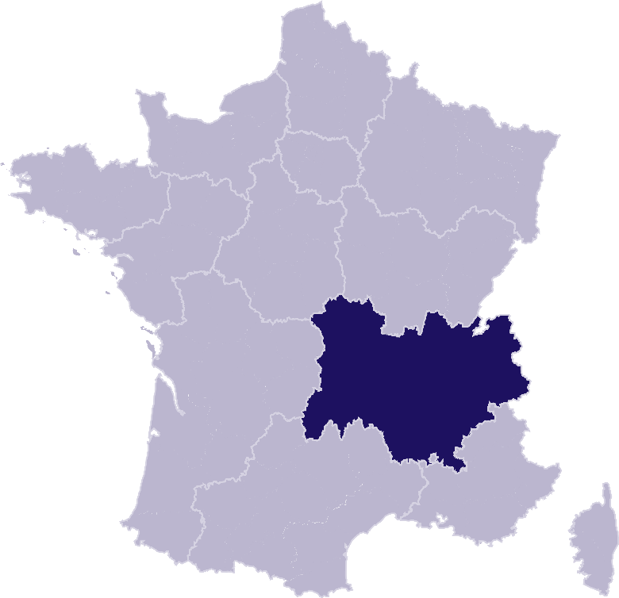
 |  | } | Ain
 |  | } | Allier
 |  | } | Ardèche
 |  | } | Cantal
 |  | } | Drôme
 |  | } | Haute-Loire
 |  | } | Haute-Savoie
 |  | } | Isère
 |  | } | Loire
 |  | } | Puy-de-Dôme
 |  | } | Rhône
 |  | } | Savoie
¾ | COMPARAISON DE L’ENDETTEMENT
 | AU NIVEAU DÉPARTEMENTAL | } | Comparaison

RAPPEL-FRANCE
RAPPEL DES DONNÉES FRANCE
 | Ë Retour sommaire


148 013 dépôts de dossiers de surendettement
171 264 personnes surendettées a)
267 dépôts de dossiers pour 100 000 habitants b)
17 951 € d’endettement médian, hors immobilier, des ménages surendettés c)
62,4 % des ménages surendettés sont sous le seuil de pauvreté d)
26,1 % des surendettés se déclarent au chômage e)
23,6 % de l’encours total de dettes effacé f)

Note : Renvois communs avec l'onglet « Indicateurs-régions-dépts », auquel se reporter. | Haut de page ~

INDICATEURS-RÉGION-DÉPTS
 | RÉGION AUVERGNE-RHÔNE-ALPES
 |  |  |  |  |  | Ë Retour sommaire
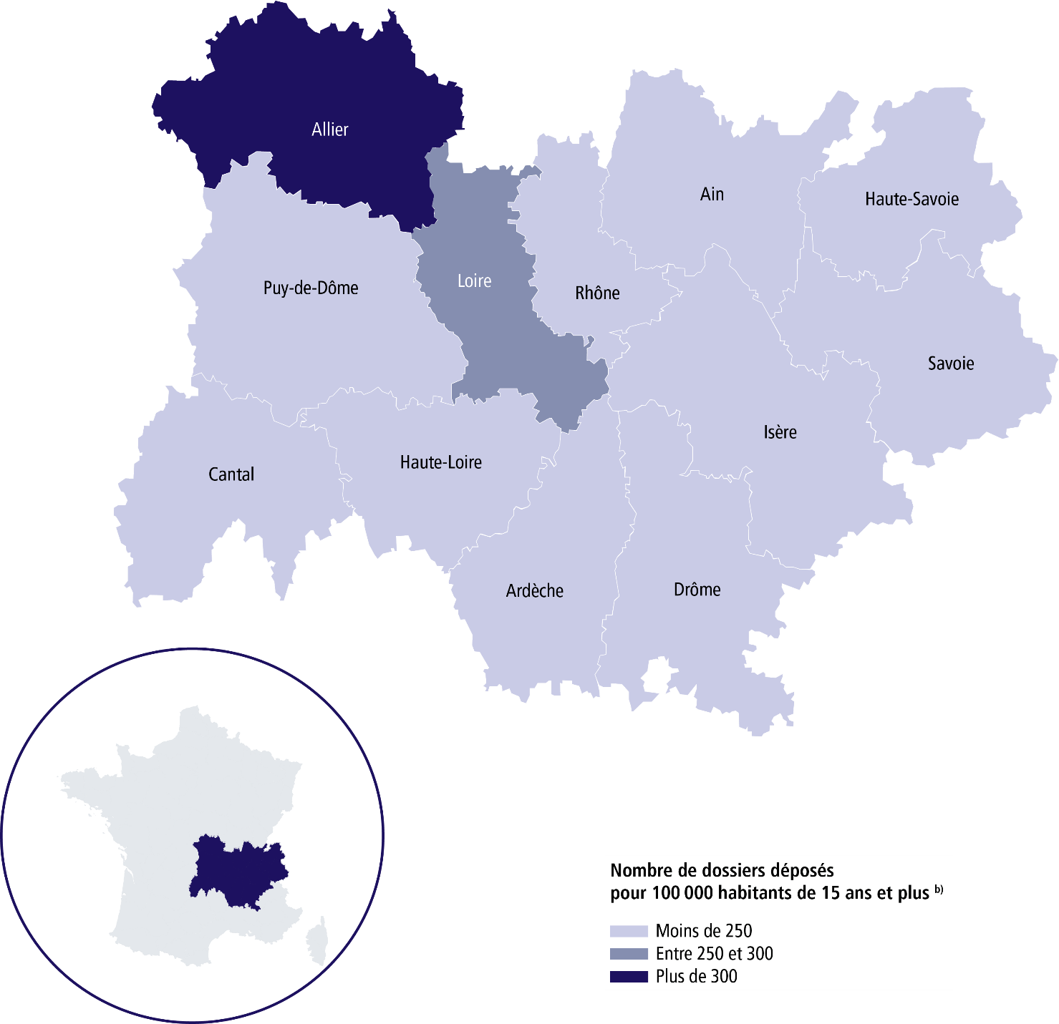

 | SURENDETTEMENT – DONNÉES 2025

 | 15 875 dépôts de dossiers de surendettement
 | 18 164 personnes surendettées a)
 | 231 dépôts de dossiers pour 100 000 habitants b)
 | 17 959 € d'endettement médian, hors immobilier, des ménages surendettés c)
 | 61,4 % des ménages surendettés sont sous le seuil de pauvreté d)
 | 23,9 % des surendettés se déclarent au chômage e)
 | 23,2 % de l'encours total de dettes effacé f)

 |  | AIN |  |  | CANTAL

 | 1 351 dépôts de dossiers de surendettement |  |  | 215 dépôts de dossiers de surendettement
 | 1 589 personnes surendettées a) |  |  | 261 personnes surendettées a)
 | 242 dépôts de dossiers pour 100 000 habitants b) |  |  | 172 dépôts de dossiers pour 100 000 habitants b)
 | 18 698 € d'endettement médian, hors immobilier, des ménages surendettés c) |  |  | 17 865 € d'endettement médian, hors immobilier, des ménages surendettés c)
 | 59,9 % des ménages surendettés sont sous le seuil de pauvreté d) |  |  | 63 % des ménages surendettés sont sous le seuil de pauvreté d)
 | 30,2 % des surendettés se déclarent au chômage e) |  |  | 17,6 % des surendettés se déclarent au chômage e)
 | 22,2 % de l'encours total de dettes effacé f) |  |  | 19,3 % de l'encours total de dettes effacé f)

 |  | ALLIER |  |  | DRÔME

 | 1 034 dépôts de dossiers de surendettement |  |  | 1 023 dépôts de dossiers de surendettement
 | 1 189 personnes surendettées a) |  |  | 1 182 personnes surendettées a)
 | 363 dépôts de dossiers pour 100 000 habitants b) |  |  | 235 dépôts de dossiers pour 100 000 habitants b)
 | 14 037 € d'endettement médian, hors immobilier, des ménages surendettés c) |  |  | 17 968 € d'endettement médian, hors immobilier, des ménages surendettés c)
 | 64,3 % des ménages surendettés sont sous le seuil de pauvreté d) |  |  | 58,8 % des ménages surendettés sont sous le seuil de pauvreté d)
 | 21,8 % des surendettés se déclarent au chômage e) |  |  | 24,7 % des surendettés se déclarent au chômage e)
 | 18,7 % de l'encours total de dettes effacé f) |  |  | 24 % de l'encours total de dettes effacé f)

 |  | ARDÈCHE |  |  | HAUTE-LOIRE

 | 573 dépôts de dossiers de surendettement |  |  | 464 dépôts de dossiers de surendettement
 | 653 personnes surendettées a) |  |  | 532 personnes surendettées a)
 | 202 dépôts de dossiers pour 100 000 habitants b) |  |  | 241 dépôts de dossiers pour 100 000 habitants b)
 | 16 671 € d'endettement médian, hors immobilier, des ménages surendettés c) |  |  | 14 714 € d'endettement médian, hors immobilier, des ménages surendettés c)
 | 61,5 % des ménages surendettés sont sous le seuil de pauvreté d) |  |  | 62,8 % des ménages surendettés sont sous le seuil de pauvreté d)
 | 22,9 % des surendettés se déclarent au chômage e) |  |  | 23,2 % des surendettés se déclarent au chômage e)
 | 21 % de l'encours total de dettes effacé f) |  |  | 22,2 % de l'encours total de dettes effacé f)
 |  |  |  |  |  | Haut de page ~
 | Région Auvergne-Rhône-Alpes (suite)

 |  | HAUTE-SAVOIE |  |  | PUY-DE-DÔME

 | 1 224 dépôts de dossiers de surendettement |  |  | 1 300 dépôts de dossiers de surendettement
 | 1 378 personnes surendettées a) |  |  | 1 474 personnes surendettées a)
 | 171 dépôts de dossiers pour 100 000 habitants b) |  |  | 231 dépôts de dossiers pour 100 000 habitants b)
 | 22 398 € d'endettement médian, hors immobilier, des ménages surendettés c) |  |  | 16 520 € d'endettement médian, hors immobilier, des ménages surendettés c)
 | 52,1 % des ménages surendettés sont sous le seuil de pauvreté d) |  |  | 63,2 % des ménages surendettés sont sous le seuil de pauvreté d)
 | 22,5 % des surendettés se déclarent au chômage e) |  |  | 20,9 % des surendettés se déclarent au chômage e)
 | 15,7 % de l'encours total de dettes effacé f) |  |  | 21,3 % de l'encours total de dettes effacé f)

 |  | ISÈRE |  |  | RHÔNE

 | 2 409 dépôts de dossiers de surendettement |  |  | 3 808 dépôts de dossiers de surendettement
 | 2 799 personnes surendettées a) |  |  | 4 274 personnes surendettées a)
 | 223 dépôts de dossiers pour 100 000 habitants b) |  |  | 238 dépôts de dossiers pour 100 000 habitants b)
 | 18 536 € d'endettement médian, hors immobilier, des ménages surendettés c) |  |  | 18 995 € d'endettement médian, hors immobilier, des ménages surendettés c)
 | 61,5 % des ménages surendettés sont sous le seuil de pauvreté d) |  |  | 61,6 % des ménages surendettés sont sous le seuil de pauvreté d)
 | 24,5 % des surendettés se déclarent au chômage e) |  |  | 24,2 % des surendettés se déclarent au chômage e)
 | 29,5 % de l'encours total de dettes effacé f) |  |  | 26,9 % de l'encours total de dettes effacé f)

 |  | LOIRE |  |  | SAVOIE

 | 1 770 dépôts de dossiers de surendettement |  |  | 704 dépôts de dossiers de surendettement
 | 2 027 personnes surendettées a) |  |  | 806 personnes surendettées a)
 | 275 dépôts de dossiers pour 100 000 habitants b) |  |  | 185 dépôts de dossiers pour 100 000 habitants b)
 | 15 765 € d'endettement médian, hors immobilier, des ménages surendettés c) |  |  | 18 552 € d'endettement médian, hors immobilier, des ménages surendettés c)
 | 66,9 % des ménages surendettés sont sous le seuil de pauvreté d) |  |  | 60,7 % des ménages surendettés sont sous le seuil de pauvreté d)
 | 23,1 % des surendettés se déclarent au chômage e) |  |  | 22,5 % des surendettés se déclarent au chômage e)
 | 19,9 % de l'encours total de dettes effacé f) |  |  | 24,6 % de l'encours total de dettes effacé f)

Renvois

a) | Personnes surendettées : nombre de personnes surendettées |  | e) | Taux de chômage des surendettés : pourcentage de personnes
 | (débiteurs et codébiteurs) dont le dossier a été déposé en 2025 |  |  | surendettées (débiteurs, codébiteurs, conjoints et personnes à charge)
 |  |  |  | dont le dossier a été traité en 2025 et qui se déclarent au chômage
b) | Dépôts de dossiers de surendettement pour 100 000 habitants : |  |  | (tel que mesuré par l’Insee selon la définition du Bureau international
 | ratio rapportant le nombre de dossiers déposés en 2025 |  |  | du travail [BIT] ; données provisoires au deuxième trimestre 2025).
 | à la population résidente du territoire âgée de 15 ans et plus
 | au 1er janvier 2025. |  | f) | Part de l'encours total de dettes effacée dans les dossiers clos,
 |  |  |  | hors dossiers clos avant examen de recevabilité ainsi qu'après décision
c) | L’endettement médian, hors immobilier, |  |  | ou jugement d'irrecevabilité, et qui ont bénéficié de mesures imposées
 | des ménages surendettés comprend les dettes de logement. |  |  | à la suite d'un rétablissement personnel ou de mesures avec effacement
 |  |  |  | partiel des dettes.
d) | Taux de pauvreté des ménages surendettés : proportion de
 | personnes surendettées (débiteurs, codébiteurs, conjoints et personnes
 | à charge) vivant dans un ménage dont le dossier a été traité en 2025
 | et dont le niveau de vie est inférieur au seuil de pauvreté
 | de l’année 2023 calculé par l’Insee. |  |  | Sources : Banque de France et Insee. |  | Haut de page ~

